first_sheet
2020-04-10 | 523
2020-04-12 | 884
2020-04-14 | 320
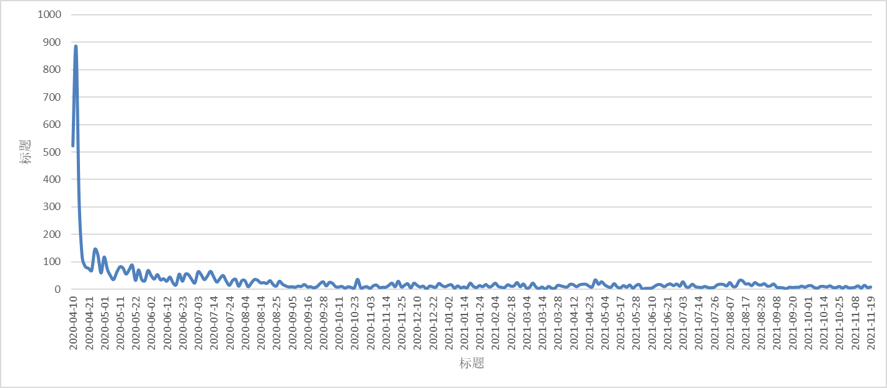
2020-04-16 | 114
2020-04-18 | 83
2020-04-21 | 77
2020-04-23 | 69
2020-04-25 | 146
2020-04-27 | 125
2020-04-29 | 60
2020-05-01 | 118
2020-05-03 | 74
2020-05-05 | 50
2020-05-07 | 36
2020-05-09 | 62
2020-05-11 | 82
2020-05-14 | 78
2020-05-16 | 56
2020-05-18 | 72
2020-05-20 | 88
2020-05-22 | 33
2020-05-24 | 71
2020-05-26 | 36
2020-05-29 | 32
2020-05-31 | 69
2020-06-02 | 51
2020-06-04 | 38
2020-06-06 | 54
2020-06-08 | 35
2020-06-10 | 39
2020-06-12 | 30
2020-06-15 | 45
2020-06-17 | 24
2020-06-19 | 17
2020-06-21 | 56
2020-06-23 | 30
2020-06-25 | 56
2020-06-27 | 53
2020-06-29 | 36
2020-07-01 | 24
2020-07-03 | 64
2020-07-05 | 54
2020-07-08 | 36
2020-07-10 | 49
2020-07-12 | 66
2020-07-14 | 46
2020-07-16 | 27
2020-07-18 | 40
2020-07-20 | 51
2020-07-22 | 31
2020-07-24 | 15
2020-07-27 | 32
2020-07-29 | 37
2020-07-31 | 12
2020-08-02 | 32
2020-08-04 | 32
2020-08-06 | 10
2020-08-08 | 23
2020-08-10 | 36
2020-08-12 | 34
2020-08-14 | 24
2020-08-17 | 25
2020-08-19 | 22
2020-08-21 | 32
2020-08-23 | 18
2020-08-25 | 12
2020-08-27 | 30
2020-08-29 | 19
2020-08-31 | 13
2020-09-03 | 9
2020-09-05 | 10
2020-09-07 | 8
2020-09-09 | 12
2020-09-11 | 11
2020-09-14 | 18
2020-09-16 | 9
2020-09-18 | 10
2020-09-20 | 6
2020-09-22 | 10
2020-09-25 | 21
2020-09-28 | 28
2020-09-30 | 13
2020-10-02 | 26
2020-10-04 | 22
2020-10-07 | 10
2020-10-11 | 9
2020-10-13 | 11
2020-10-15 | 5
2020-10-17 | 10
2020-10-21 | 7
2020-10-23 | 6
2020-10-25 | 37
2020-10-27 | 6
2020-10-29 | 8
2020-10-31 | 10
2020-11-03 | 4
2020-11-05 | 13
2020-11-07 | 16
2020-11-09 | 7
2020-11-11 | 8
2020-11-14 | 8
2020-11-16 | 15
2020-11-18 | 23
2020-11-20 | 10
2020-11-22 | 30
2020-11-25 | 9
2020-11-28 | 15
2020-11-30 | 21
2020-12-04 | 6
2020-12-06 | 23
2020-12-10 | 15
2020-12-12 | 9
2020-12-14 | 12
2020-12-16 | 2
2020-12-18 | 12
2020-12-22 | 10
2020-12-24 | 8
2020-12-26 | 22
2020-12-29 | 14
2020-12-31 | 10
2021-01-02 | 15
2021-01-05 | 17
2021-01-07 | 5
2021-01-09 | 13
2021-01-12 | 6
2021-01-14 | 9
2021-01-16 | 6
2021-01-18 | 23
2021-01-20 | 11
2021-01-22 | 7
2021-01-24 | 14
2021-01-27 | 10
2021-01-29 | 18
2021-01-31 | 9
2021-02-02 | 13
2021-02-04 | 23
2021-02-07 | 11
2021-02-09 | 8
2021-02-12 | 7
2021-02-14 | 17
2021-02-18 | 12
2021-02-20 | 13
2021-02-23 | 25
2021-02-25 | 10
2021-02-28 | 20
2021-03-04 | 5
2021-03-06 | 8
2021-03-08 | 23
2021-03-10 | 9
2021-03-12 | 3
2021-03-14 | 9
2021-03-19 | 1
2021-03-21 | 11
2021-03-24 | 5
2021-03-26 | 4
2021-03-28 | 15
2021-03-31 | 13
2021-04-02 | 10
2021-04-08 | 9
2021-04-10 | 19
2021-04-12 | 17
2021-04-14 | 10
2021-04-16 | 17
2021-04-18 | 19
2021-04-21 | 19
2021-04-23 | 12
2021-04-25 | 9
2021-04-27 | 35
2021-04-29 | 19
2021-05-02 | 28
2021-05-04 | 17
2021-05-06 | 10
2021-05-08 | 8
2021-05-10 | 21
2021-05-14 | 9
2021-05-17 | 6
2021-05-19 | 14
2021-05-21 | 8
2021-05-23 | 16
2021-05-26 | 5
2021-05-28 | 14
2021-05-31 | 18
2021-06-03 | 2
2021-06-05 | 4
2021-06-07 | 4
2021-06-10 | 5
2021-06-12 | 12
2021-06-14 | 18
2021-06-16 | 17
2021-06-19 | 10
2021-06-21 | 17
2021-06-23 | 20
2021-06-25 | 14
2021-06-27 | 20
2021-07-01 | 12
2021-07-03 | 28
2021-07-05 | 10
2021-07-08 | 9
2021-07-10 | 19
2021-07-12 | 10
2021-07-14 | 8
2021-07-16 | 7
2021-07-18 | 11
2021-07-22 | 7
2021-07-24 | 6
2021-07-26 | 8
2021-07-29 | 17
2021-07-31 | 19
2021-08-03 | 18
2021-08-05 | 13
2021-08-07 | 25
2021-08-09 | 11
2021-08-11 | 12
2021-08-13 | 32
2021-08-15 | 32
2021-08-17 | 20
2021-08-20 | 21
2021-08-22 | 14
2021-08-24 | 25
2021-08-26 | 18
2021-08-28 | 16
2021-08-30 | 21
2021-09-02 | 12
2021-09-04 | 13
2021-09-06 | 20
2021-09-08 | 8
2021-09-11 | 7
2021-09-13 | 6
2021-09-15 | 3
2021-09-18 | 8
2021-09-20 | 7
2021-09-22 | 8
2021-09-24 | 8
2021-09-27 | 12
2021-09-29 | 8
2021-10-01 | 13
2021-10-03 | 14
2021-10-06 | 7
2021-10-08 | 5
2021-10-10 | 11
2021-10-14 | 11
2021-10-16 | 9
2021-10-18 | 13
2021-10-21 | 7
2021-10-23 | 7
2021-10-25 | 11
2021-10-28 | 5
2021-10-30 | 11
2021-11-02 | 6
2021-11-04 | 6
2021-11-08 | 8
2021-11-10 | 13
2021-11-12 | 5
2021-11-15 | 15
2021-11-17 | 7
2021-11-19 | 9

